Составы
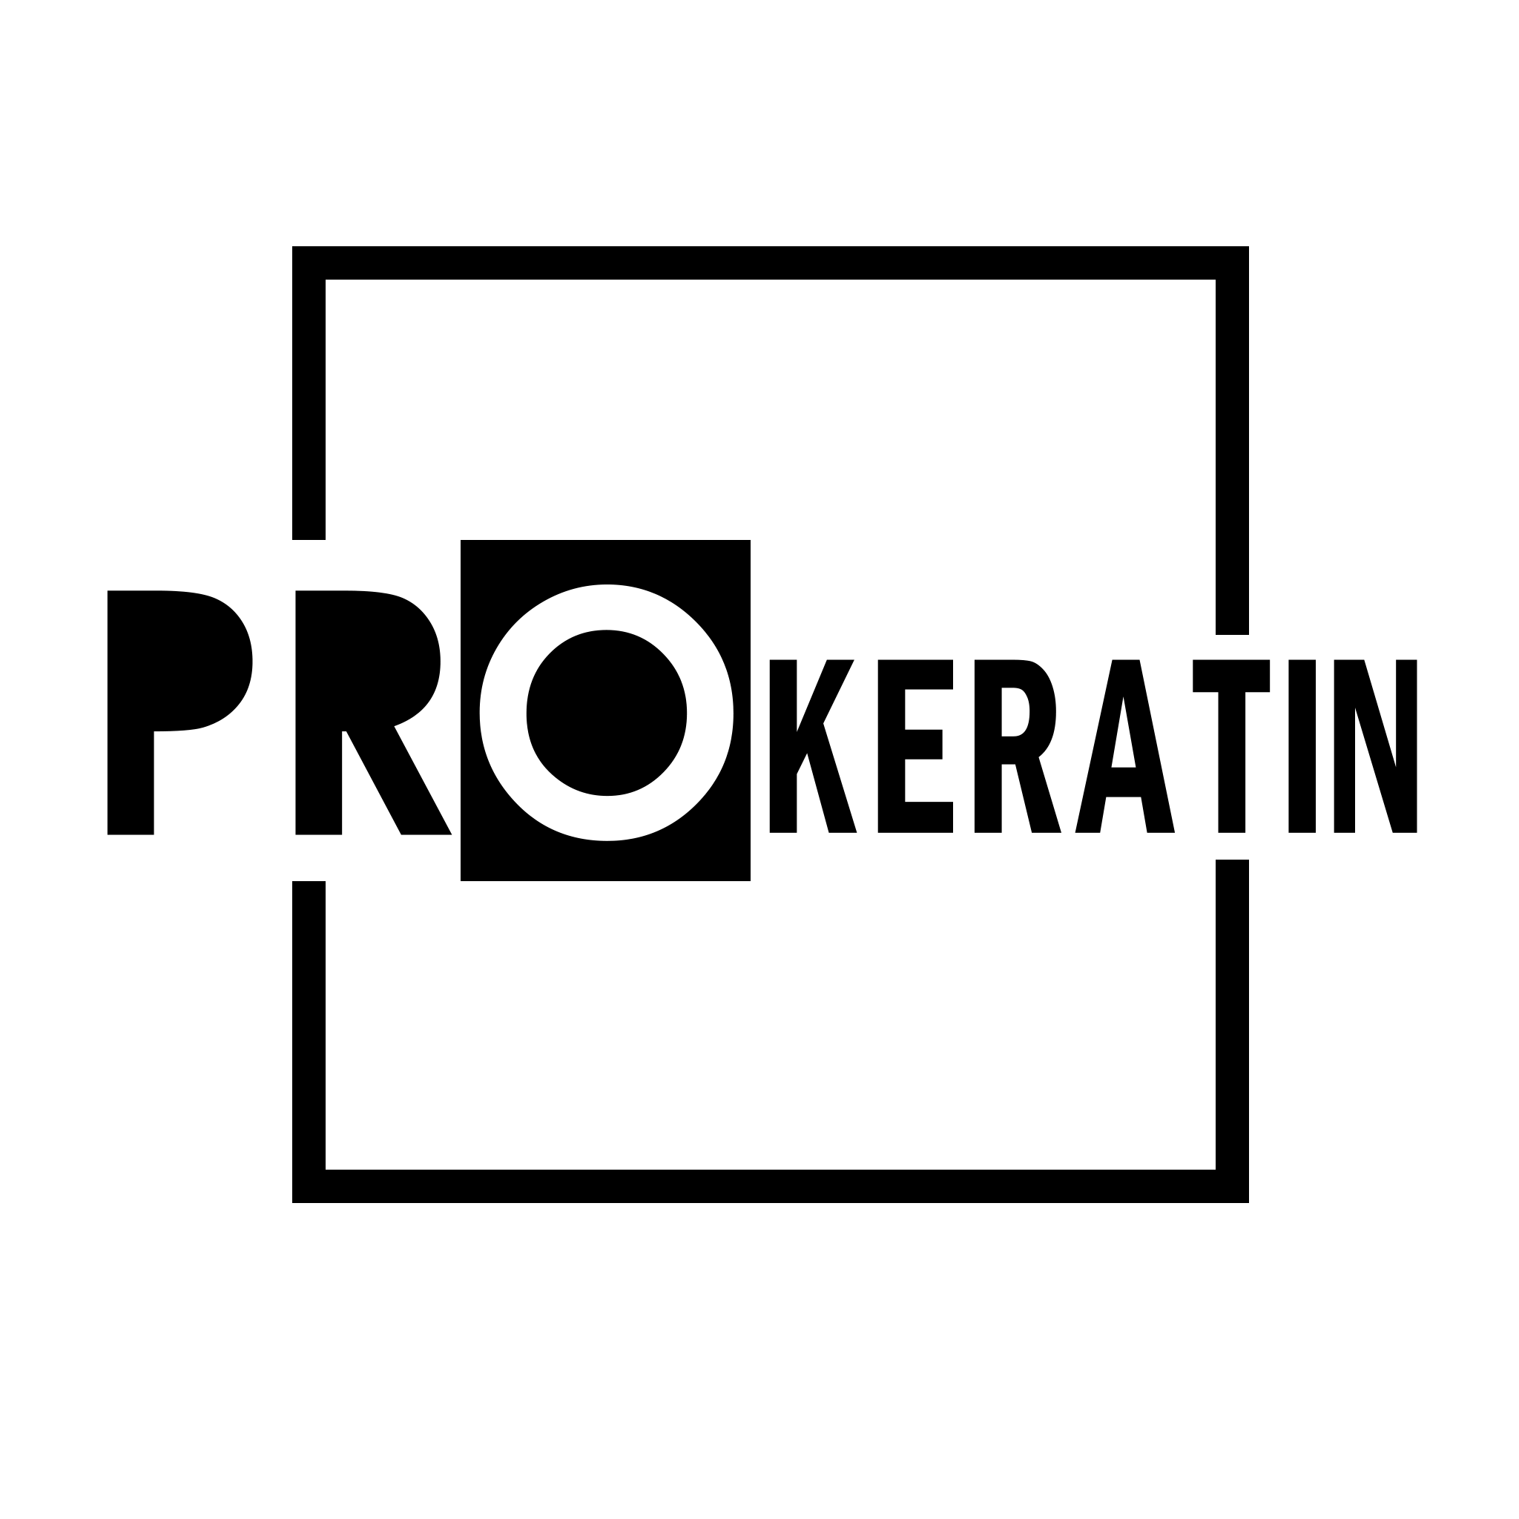
 | Менеджер по интернет-магазину: +375 (33) 378-18-02 +375 (33) 372-18-02 | prokeratin_store

 |  | prokeratin.by
 | E-mail отдела продаж prokeratin.by@gmail.com E-mail для общей информации info@prokeratin.by
 |  | Если Вы найдете цены ниже - сообщите нам! Мы предложим Вам лучшую цену! ;)

НАИМЕНОВАНИЕ |  | РОЗНИЦА | Cкидка от суммы заказа *** "ОПТ (домашний уход)" не входит в общий чек при подсчете данной скидки
 |  |  | от 250 BYN | от 500 BYN | от 1000 BYN | от 1500 BYN
FELPS Brazilian Nuts Profissional
Felps Brazilian Nuts ботокс 300 гр. |  | 135.00 | 128.25 | 126 | 122 | 115
Felps Brazilian Nuts ботокс 1000 гр. |  | 384.00 | 364.80 | 357 | 346 | 326
Felps Brazilian Nuts кератин 250 мл. |  | 163.00 | 154.85 | 152 | 147 | 139
Felps Brazilian Nuts кератин 1000 мл. |  | 432.00 | 410.40 | 402 | 389 | 367
FELPS RP Premium Profissional
Felps RP Premium комплект 500/500 мл. |  | 408.00 | 387.60 | 379 | 367 | 347
FELPS Profissional
Felps Okra - Quiabo ботокс 300 мл. |  | 115.00 | 109.25 | 107 | 104 | 98
Felps Okra - Quiabo ботокс 500 мл. |  | 158.00 | 150.10 | 147 | 142 | 134
Felps Okra - Quiabo ботокс 1000 мл. |  | 216.00 | 205.20 | 201 | 194 | 184
Felps Sou Loira Matizador ботокс 300 гр. |  | 115.00 | 109.25 | 107 | 104 | 98
Felps Sou Loira Matizador ботокс 1000 гр. |  | 216.00 | 205.20 | 201 | 194 | 184
Felps OZ Nanoplastia BLUE Omega Zero нанопластика 1000 мл. |  | 336.00 | 319.20 | 312 | 302 | 286
Felps OZ Nanoplastia RESISTANCE нанопластика1000 мл. |  | 336.00 | 319.20 | 312 | 302 | 286
Felps Xmix SOS Treatment 300 гр. |  | 134.00 | 127.30 | 125 | 121 | 114
Felps Xmix SOS Treatment 1000 гр. |  | 264.00 | 250.80 | 246 | 238 | 224
Многофункциональный крем-спрей для волос FELPS Uniq Cream (9 в 1), 230 мл |  | 79.00 | 75.05 | 73 | 71 | 67
Лосьон для восстановления волос подкисляющий FELPS INNER REGENER, 120мл |  | 86.80 | 82.46 | 81 | 78 | 74
FELPS Масло аргановое для восстановления волос (ампулы), 12х7мл |  | 166.80 | 158.46 | 155 | 150 | 142
FELPS RP Premium комплект KERESTORE 2.0+KERADYN НН 500/500 мл |  | 408.00 | 387.60 | 379 | 367 | 347
FELPS RP Premium комплект KERESTORE 2.0+KERADYN НН (шаг 1 и шаг 2) 2X100мл. |  | 110.00 | 104.50 | 102 | 99 | 94
Felps XL Treatment кератин 300 мл |  | 125.00 | 118.75 | 116 | 113 | 106
Несмываемый спрей для восстановления волос FELPS INNER REGENER, 140 мл |  | 81.50 | 77.43 | 76 | 73 | 69
ZOOM
Кератин ZOOM Coffee Straight 500 мл |  | 288.00 | 273.60 | 268 | 259 | 245
Шампунь глубокой очистки ZOOM Coffee Straight 500 мл |  | 70.00 | 66.50 | 65 | 63 | 60
Маска ультра-блеск (3 этап) ZOOM Coffee Straight 500 мл |  | 96.00 | 91.20 | 89 | 86 | 82
Набор ZOOM Coffee Straight (ШГО+состав+маска) 500/500/500 |  | 415.00 | 394.25 | 386 | 374 | 353
Ботокс ZOOM BTX DIAMOND 500 мл |  | 288.00 | 273.60 | 268 | 259 | 245
Шампунь глубокой очистки BTX DIAMOND 500 мл |  | 70.00 | 66.50 | 65 | 63 | 60
Набор ZOOM BTX DIAMOND (Состав+ШГО) 500/500 |  | 325.00 | 308.75 | 302 | 293 | 276
Кератин ZOOM OrganoPlastia Premium 500 мл |  | 288.00 | 273.60 | 268 | 259 | 245
Шампунь глубокой очистки OrganoPlastia Premium 500 мл |  | 70.00 | 66.50 | 65 | 63 | 60
Набор ZOOM OrganoPlastia Premium (Состав+ШГО) 500/500 |  | 325.00 | 308.75 | 302 | 293 | 276
Кератин ZOOM OrganoPlastia Blond 500 мл |  | 288.00 | 273.60 | 268 | 259 | 245
Шампунь глубокой очистки ZOOM OrganoPlastia Blond 500 мл |  | 70.00 | 66.50 | 65 | 63 | 60
Набор ZOOM OrganoPlastia Blond (ШГО+состав) 500/500 |  | 325.00 | 308.75 | 302 | 293 | 276
Кератин ZOOM Amazon OIls 500 мл |  | 288.00 | 273.60 | 268 | 259 | 245
Шампунь глубокой очистки ZOOM Amazon OIls 500 мл |  | 70.00 | 66.50 | 65 | 63 | 60
Набор ZOOM Amazon Oils (ШГО+состав) 500/500 |  | 325.00 | 308.75 | 302 | 293 | 276
Нанопластика ZOOM BIOPLASTIA 500 мл |  | 288.00 | 273.60 | 268 | 259 | 245
MAXWELL
Кератин MAXWELL Revolution 500 мл |  | 288.00 | 273.60 | 268 | 259 | 245
Ботокс MAXWELL SkyBlond 500 мл |  | 288.00 | 273.60 | 268 | 259 | 245
Кератин MAXWELL Ultimate 500 мл |  | 288.00 | 273.60 | 268 | 259 | 245
Кератин MAXWELL Collagen 500 мл |  | 288.00 | 273.60 | 268 | 259 | 245
Кератин MAXWELL Total Keratin 500 мл |  | 288.00 | 273.60 | 268 | 259 | 245
Ботокс MAXWELL Total Botox 500 мл |  | 288.00 | 273.60 | 268 | 259 | 245
Шампунь для глубокой очистки Universal Shampoo 500 мл |  | 70.00 | 66.50 | 65 | 63 | 60
Шампунь для холодного восстановления 500 мл |  | 70.00 | 66.50 | 65 | 63 | 60
Холодное восстановление MAXWELL 500 мл |  | 288.00 | 273.60 | 268 | 259 | 245
Финализатор для холодного восстановления 500 мл |  | 211.00 | 200.45 | 196 | 190 | 179
Комплект для холодного восстановления MAXWELL Cold Recovery 3*500 |  | 462.00 | 438.90 | 430 | 416 | 393
NATUREZA
Ботокс NATUREZA BTOX Cacau 500 g |  | 168.00 | 159.60 | 156 | 151 | 143
Ботокс NATUREZA NTOX MASSA 1000 g |  | 288.00 | 273.60 | 268 | 259 | 245
Ботокс NATUREZA NTOX MASSA 500 g |  | 168.00 | 159.60 | 156 | 151 | 143
Ботокс NATUREZA NTOX MATIZADOR 500 g |  | 168.00 | 159.60 | 156 | 151 | 143
SOS-восстановление NATUREZA Banho de Vitamina 500 g |  | 168.00 | 159.60 | 156 | 151 | 143
SOS-восстановление NATUREZA Banho de Vitamina 1000 g |  | 264.00 | 250.80 | 246 | 238 | 224
Органический Ботокс NATUREZA BTOX CENOURA 1000 g |  | 288.00 | 273.60 | 268 | 259 | 245
Ботокс-глянец NATUREZA Banho de Bambu 1000 g |  | 264.00 | 250.80 | 246 | 238 | 224
Кератин NATUREZA CAFE VERDE 500 ml |  | 230.00 | 218.50 | 214 | 207 | 196
Кератин NATUREZA CAFE VERDE 1000 ml |  | 422.00 | 400.90 | 392 | 380 | 359
ШГО NATUREZA CAFE VERDE 1000 ml |  | 118.00 | 112.10 | 110 | 106 | 100
Комплект NATUREZA CAFE VERDE (ШГО+кератин) 2*1000 |  | 440.00 | 418.00 | 409 | 396 | 374
Кератин NATUREZA CACAU DO BRASIL 500 ml |  | 230.00 | 218.50 | 214 | 207 | 196
ШГО NATUREZA CACAU do BRASIL 500ml |  | 70.00 | 66.50 | 65 | 63 | 60
Маска шелковая NATUREZA CACAU do BRASIL 500ml |  | 86.00 | 81.70 | 80 | 77 | 73
Комплект NATUREZA Cacau do Brasil 3x500 мл |  | 335.00 | 318.25 | 312 | 302 | 285
Кератин NATUREZA CACAU DO BRASIL 1000 ml |  | 422.00 | 400.90 | 392 | 380 | 359
ШГО NATUREZA CACAU do BRASIL 1000ml |  | 118.00 | 112.10 | 110 | 106 | 100
Маска шелковая NATUREZA CACAU do BRASIL 1000ml |  | 149.00 | 141.55 | 139 | 134 | 127
Комплект NATUREZA Cacau do Brasil 3x1000 мл |  | 528.00 | 501.60 | 491 | 475 | 449
Кератин NATUREZA Cosmo Power 1000 ml |  | 384.00 | 364.80 | 357 | 346 | 326
Маска питательная NATUREZA Cosmo Power 1000 ml |  | 134.00 | 127.30 | 125 | 121 | 114
Кератин NATUREZA Cosmo Power 500 ml |  | 230.00 | 218.50 | 214 | 207 | 196
Шампунь глубокой очистки NATUREZA Cosmo Power 500 ml |  | 70.00 | 66.50 | 65 | 63 | 60
Маска питательная NATUREZA Cosmo Power 500 ml |  | 92.00 | 87.40 | 86 | 83 | 78
Кератин NATUREZA Magic Brush (Maracuja) 1000 ml |  | 346.00 | 328.70 | 322 | 311 | 294
Кератин NATUREZA Magic Brush (Maracuja) 500 ml |  | 192.00 | 182.40 | 179 | 173 | 163
Ботокс-глянец NATUREZA Melado de Cana 1000 g |  | 264.00 | 250.80 | 246 | 238 | 224
Спрей-машинка NATUREZA NANOgold Jet Spray
Спрей-машинка NATUREZA NANOgold Jet Spray |  | 140.00 | 133.00 | 130 | 126 | 119
Жидкость NATUREZA NANOgold Cuticula 200 ml |  | 132.00 | 125.40 | 123 | 119 | 112
Жидкость NATUREZA NANOgold Cortex 200 ml |  | 132.00 | 125.40 | 123 | 119 | 112
VOGUE
ШГО VOGUE ORGHANLUX 500 ml |  | 29.00 | 27.55 | 27 | 26 | 25
Нанопластика VOGUE ORGHANLUX 500 ml |  | 211.00 | 200.45 | 196 | 190 | 179
Нанопластика VOGUE ORGHANLUX 1000 ml |  | 370.00 | 351.50 | 344 | 333 | 315
Кератин VOGUE DEFINITIV 500 ml |  | 211.00 | 200.45 | 196 | 190 | 179
Кератин VOGUE DEFINITIV 1000 ml |  | 370.00 | 351.50 | 344 | 333 | 315
Ботокс VOGUE BOTOXX 2.0 1000 g |  | 207.00 | 196.65 | 193 | 186 | 176
LOVE POTION
Кератин LOVE POTION REPAIR 1000 ml |  | 288.00 | 273.60 | 268 | 259 | 245
Кератин LOVE POTION Aqua de Arroz 1000 ml |  | 312.00 | 296.40 | 290 | 281 | 265
Шампунь глубокой очистки LOVE POTION 1000ml |  | 118.00 | 112.10 | 110 | 106 | 100
Комплект LOVE POTION REPAIR 2x1000 ml (шго+кератин) |  | 308.00 | 292.60 | 286 | 277 | 262
Коллагеновый восполнитель LP Gelatina 300 ml (ассорт.) |  | 115.00 | 109.25 | 107 | 104 | 98
Коллагеновый восполнитель LP Gelatina 1000 ml (ассорт.) |  | 264.00 | 250.80 | 246 | 238 | 224
Ботокс для волос LOVE TOX Blond 1000 g |  | 216.00 | 205.20 | 201 | 194 | 184
Ботокс для волос LOVE TOX 1000 g |  | 216.00 | 205.20 | 201 | 194 | 184
Ботокс для волос LOVE TOX Pitaya, 1000 мл |  | 230.00 | 218.50 | 214 | 207 | 196
SoupleLiss
Bio Defender 1000/500/500 мл. |  | 348 | 330.60 | 324 | 313 | 296
Спрей-реконструктор Defender 500 мл. Шаг 1 |  | 148.00 | 140.60 | 138 | 133 | 126
Защитный (реструктурирующий) гель Defender 500 мл. Шаг 2 |  | 132.00 | 125.40 | 123 | 119 | 112
Кератиновый состав Gold Liss 1000 мл. |  | 220.00 | 209.00 | 205 | 198 | 187
Кератиновый состав Gold Liss Blond 1000 мл. |  | 267.00 | 253.65 | 248 | 240 | 227
Шампунь глубокой очистки Gold Pre 1000 мл. |  | 115.00 | 109.25 | 107 | 104 | 98
Маска нейтрализатор Neutraliss 1000 мл. |  | 115.00 | 109.25 | 107 | 104 | 98
Gold Liss комплект 1000/1000/1000 мл. (шго+ кератин Liss+ маска) |  | 403.10 | 382.95 | 375 | 363 | 343
Gold Liss Blond комплект 1000/1000/1000 мл. (шго+ кератин Liss Blond+ маска) |  | 435.00 | 413.25 | 405 | 392 | 370
Кератиновый герметик Gold Power 1000 мл. |  | 190.00 | 180.50 | 177 | 171 | 162
Gold Power 1000/1000 мл. (шго+ герметик) |  | 261.00 | 247.95 | 243 | 235 | 222
Ботокс B-tox Gold Liss 1000 гр. |  | 190.00 | 180.50 | 177 | 171 | 162
Gold Liss b-tox компоект 1000/1000 мл.(шго + ботокс) |  | 261.00 | 247.95 | 243 | 235 | 222
Ботокс B-tox Blond Liss 1000 гр. |  | 178.00 | 169.10 | 166 | 160 | 151
Gold Liss b-tox Blond L компоект 1000/1000 мл.(шго + ботокс) |  | 246.50 | 234.18 | 229 | 222 | 210
Fluid Diamond 1000/200 мл. (шго + спрей) |  | 174.00 | 165.30 | 162 | 157 | 148
Кислотный состав Нанопластика Gold Free 1000 мл. |  | 267.00 | 253.65 | 248 | 240 | 227
Кислотный состав Нанопластика Gold Free Blond 1000 мл. |  | 386.00 | 366.70 | 359 | 347 | 328
Gold Free комплект 1000/1000/1000 мл. (шго+нано+маска) |  | 435.00 | 413.25 | 405 | 392 | 370
Gold Free Blond комплект 1000/1000/1000 мл. (шго+нано Blond+маска) |  | 522.00 | 495.90 | 485 | 470 | 444
Jkeratin
JKeratin Activator S+S Средство для восстановления дисульфидных связей 200 мл |  | 110.00 | 104.50 | 102 | 99 | 94
JKeratin Activator Treatment 200 мл |  | 70.00 | 66.50 | 65 | 63 | 60
JKeratin Afro JHair кератин 150 мл |  | 70.00 | 66.50 | 65 | 63 | 60
JKeratin Afro JHair кератин 500 мл |  | 206.00 | 195.70 | 192 | 185 | 175
JKeratin AMINO BASE Подложка для кератинового выпрямления 400 мл |  | 88.00 | 83.60 | 82 | 79 | 75
JKeratin Bixy BotoHair 150 мл ботокс 2в1 |  | 58.00 | 55.10 | 54 | 52 | 49
JKeratin Bixy BotoHair 500 мл ботокс 2в1 |  | 172.00 | 163.40 | 160 | 155 | 146
JKeratin Blonde Plastic Hair Кератин 150 мл |  | 58.00 | 55.10 | 54 | 52 | 49
JKeratin Blonde Plastic Hair Кератин 500 мл |  | 172.00 | 163.40 | 160 | 155 | 146
JKeratin Cold BTX with ceramides холодный ботокс 400 мл |  | 92.00 | 87.40 | 86 | 83 | 78
JKeratin Collagen Activator 200 мл |  | 50.00 | 47.50 | 47 | 45 | 43
JKeratin Fix Hair Базовый кератиновый комплекс 120 мл |  | 40.00 | 38.00 | 37 | 36 | 34
JKeratin Fix Hair Базовый кератиновый комплекс 500 мл |  | 130.00 | 123.50 | 121 | 117 | 111
JKeratin JWAVE Набор завивка и нейтрализатор 2*150 мл |  | 76.00 | 72.20 | 71 | 68 | 65
JKeratin Keratin AID Капли-нейтрализатор запаха 75 мл |  | 30.80 | 29.26 | 29 | 28 | 26
JKeratin Nanoplastica 500 мл Средство для выпрямление волос |  | 236.00 | 224.20 | 219 | 212 | 201
JKeratin NanoPlastica кератин 120 мл |  | 76.00 | 72.20 | 71 | 68 | 65
PRODIVA
PRODIVA Botox Hair Treatment 2.0 - Рекон-ая маска для разглаживания волос - PH 4,5, 500 мл |  | 212.00 | 201.40 | 197 | 191 | 180
PRODIVA Botox Hair Treatment 2.0 - Рекон-ая маска для разглаживания волос , 250 мл |  | 118.00 | 112.10 | 110 | 106 | 100
PRODIVA Botox Hair Treatment 2.0 - Реконструирующая маска для разглаживания волос - PH 4,5, 100 мл |  | 54.00 | 51.30 | 50 | 49 | 46
PRODIVA Botox Hair Treatment Goodbye Yellow - маска-рек с корр-им пигмент (08 тон блонда), 250мл |  | 108.00 | 102.60 | 100 | 97 | 92
Ботокс с корректирующим пигментом для блонда PRODIVA Silver (10 тон блонда), 250 мл |  | 108.00 | 102.60 | 100 | 97 | 92
PRODIVA CURLY - Нейтрализатор для полуперманентного состава для завивки волос, 100 мл |  | 28.00 | 26.60 | 26 | 25 | 24
PRODIVA CURLY - Нейтрализатор для полуперманентного состава завивки волос, 225 мл |  | 56.00 | 53.20 | 52 | 50 | 48
PRODIVA CURLY - Полуперманентный состав для завивки волос, 100 мл |  | 42.00 | 39.90 | 39 | 38 | 36
PRODIVA CURLY - Полуперманентный состав для завивки волос, 225 мл |  | 84.00 | 79.80 | 78 | 76 | 71
Набор для полуперманентного выпрямления PRODIVA Curly 2 Straight, 100+100 мл |  | 65.00 | 61.75 | 60 | 59 | 55
Набор для полуперманентного выпрямления PRODIVA Curly 2 Straight, 200+200 мл |  | 98.00 | 93.10 | 91 | 88 | 83
Бриллиантовый кератин для волос PRODIVA Diamond Gloss, 100 мл |  | 64.00 | 60.80 | 60 | 58 | 54
Бриллиантовый кератин для волос PRODIVA Diamond Gloss, 500 мл |  | 252.00 | 239.40 | 234 | 227 | 214
Набор для кератинового выпрямления PRODIVA Diamond Gloss, 100+100 мл |  | 72.00 | 68.40 | 67 | 65 | 61
Набор для кератинового выпрямления PRODIVA Diamond Gloss, 500+500 мл |  | 280.00 | 266.00 | 260 | 252 | 238
PRODIVA DIVAPLASTIA Straightening Gel -Реконструирующий гель для волос, 100 мл |  | 85.00 | 80.75 | 79 | 77 | 72
PRODIVA DIVAPLASTIA Straightening Gel -Реконструирующий гель для волос, 250 мл |  | 107.00 | 101.65 | 100 | 96 | 91
Набор для кератинового выпрямления волос PRODIVA Divaplastia, 3х100 мл |  | 79.00 | 75.05 | 73 | 71 | 67
Набор для кератинового выпрямления волос PRODIVA Divaplastia, 3х250 мл |  | 179.00 | 170.05 | 166 | 161 | 152
Набор для кератинового выпрямления волос PRODIVA Divaplastia, 3х500 мл |  | 309.00 | 293.55 | 287 | 278 | 263
PRODIVA GLITTER BTX - Ампульный ботокс-концентрат (3 х 20 мл) |  | 320.00 | 304.00 | 298 | 288 | 272
...

